0.Diagrama de bloques
Smartphone App
0. Definir diagrama de bloques del sistema

a) DATA AQUISITION SCHEME |  |  | b) FINAL DEPLOYMENT
Battery
NINA-B306
nRF52840
BLE module

Arduino Nano BLE 33
Accelerometer
(on board)

Battery (3V3) & Regulator

Accelerometer
LSM9DS1

 | BLE

 |  | WIFI
ESP-32 Board
EDGE- IMPULSE
INGESTION API

·

2.Consumo bloques
2. Caracterizar consumo en los diferentes modos de funcionamiento y rangos de tensión de todos los componentes:

En este apartado se van a presentar los distintos modos de funcionamiento que permiten los elementos principales del diseño así como los consumos En cada modo.
También se muestra el rango de alimentación de cada elemento, junto al valor exacto escogido al cual se alimentará en el diseño.

1.1 NINA-B306 (nRF52840 + BLE)
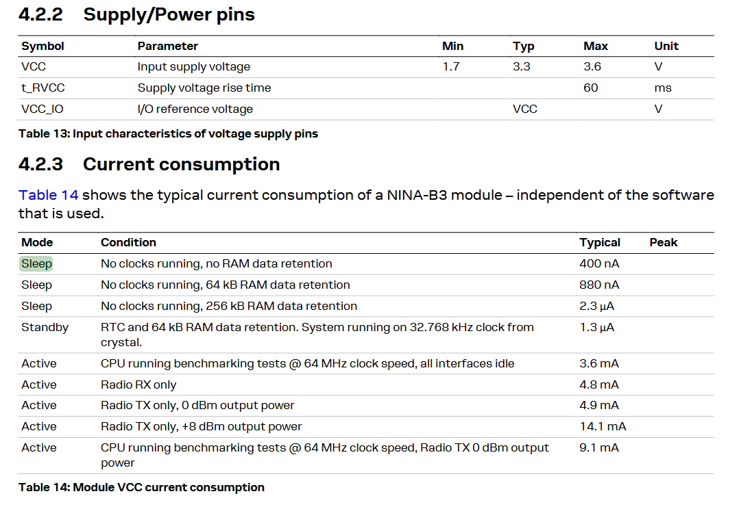

Valor de alimentación escogido | 3V3
Modos de funcionamiento | Estado µC y BLE | Consumo [µA]
Stand By | RTC and 64 kB RAM data retention. System running on 32.768 kHz clock from crystal. | 1.3
Active | CPU running benchmarking tests @ 64 MHz clock speed, all interfaces idle | 3600
Active + Radio | Radio TX only, 0 dBm output power | 4900
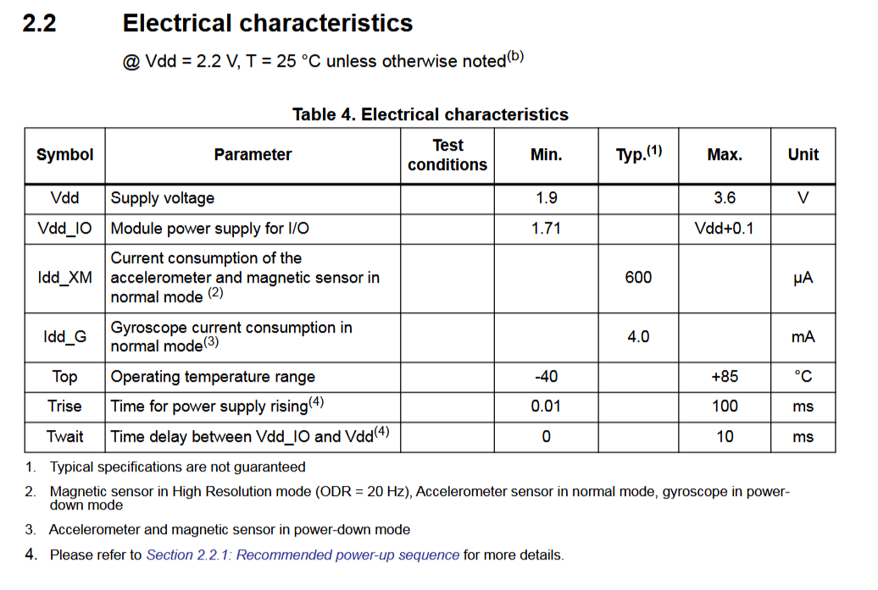
Active + Radio + CPU | CPU running benchmarking tests @ 64 MHz clock speed, Radio TX 0 dBm output power | 9100

1.2 Accelerometer LSM9DS1

Valor de alimentación escogido | 3V3
Modos de funcionamiento | Consumo [µA]
On | 600

1.3 TPS62162 regulator

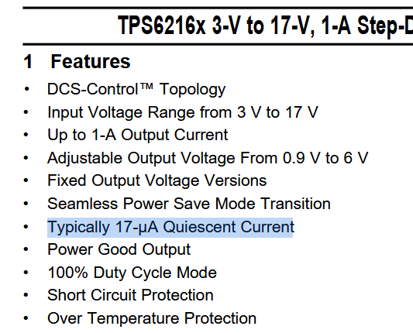
Valor de alimentación escogido | 3V3-5V
Modos de funcionamiento | Consumo [µA]
Quiescent Current | 17
Shutdown mode | 2

ONLY FOR DATA AQUISITION PURPOSES

2.1 ESP32
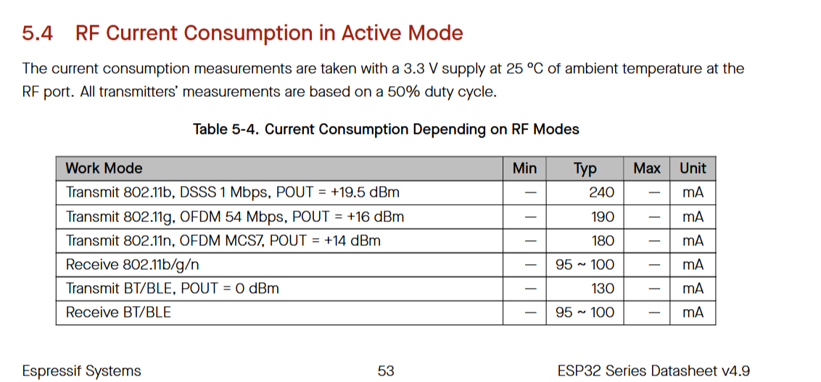

Valor de alimentación escogido | 3,3V
Modos de funcionamiento | Estado µC y BLE | Consumo [mA]
Stand By | RTC and 64 kB RAM data retention. System running on 32.768 kHz clock from crystal. | 0.0013
Active (Wi-Fi) | Transmit 802.11n, OFDM MCS7, POUT = +14 dBm | 180.00
Active (BT/BLE) | Receive BT/BLE | 100.00

3.Curvas de energía
3. Calcular las curvas de potencia / tiempo correspondientes a los diferentes estados de funcionamiento. Esto determina la energía consumida
por ciclo de operación y las potencias máximas demandadas

Inicialmente, antes de hacer el cálculo de las potencias, conviene tener tabulados los consumos y la alimentación para cada uno de los estados y los elementos de la aplicación:

 | Consumos y alimentación por estado
 | Estado 1 |  | Estado 2
 | I [uA] | V [V] | I [uA] | V [V]
NINA-B306 (nRF52840 + BLE) | 1.3 | 3.3 | 9100.0 | 3.3
¬Accelerometer | 600.0 | 3.3 | 600.0 | 3.3
TPS62162 regulator | 17.0 | 3.3 | 17.0 | 3.3
Corriente [uA] | 618.300 |  | 9717.000
Potencia [mW]: | 2.04 |  | 32.07
Tiempo [s]: | 10 |  | 40 |  | Time examples, it depends by user usage
Energía [J] | 0.020404 |  | 1.2826
Energía Total [J]: | 1.3

Energía consumida por aplicación en un ciclo en mJ
 | Energía en Ciudad
0 | 2.0404
10 | 2.0404
10 | 32.0661
50 | 32.0661
Potencia por estados en mW
 |  |  |  |  |  |  |  |  |  | Potencias por estado [mW] | Tiempos en estado [s]
 |  |  |  |  |  |  |  |  |  | 2.0404 | 0
 |  |  |  |  |  |  |  |  |  | 2.0404 | 10
 |  |  |  |  |  |  |  |  |  | 32.0661 | 10
 |  |  |  |  |  |  |  |  |  | 32.0661 | 50

Energía consumida por aplicación según estado en mJ
 | NINA-B306 | Accelerometer | TPS62162
0 | 0.004 | 1.98 | 1
10 | 0.004 | 1.98
10 | 30.030 | 1.98
50 | 30.030 | 1.98
 |  |  |  |  |  |  | Potencias por estado [mW]
 |  |  |  |  |  | Tiempos en estado [s] | NINA-B306 | Accelerometer | TPS62162
 |  |  |  |  |  | 0 | 0.004 | 1.98 | 0.06
 |  |  |  |  |  | 10 | 0.004 | 1.98 | 0.06
 |  |  |  |  |  | 10 | 30.030 | 1.98 | 0.06
 |  |  |  |  |  | 50 | 30.030 | 1.98 | 0.06

Para finalizar este apartado se muestran valores de importancia que son los limitantes de la operación del dispositivo:

PARÁMETROS LIMITANTES
Imax [mA]: | 9
Vout [V]: | 3.3
Imin [mA]: | 0.6
Pout max [mW]: | 32.07
Energía Total por ciclo [J]: | 1.3030479 | Asumming time cycles given as examples correct

4.Balance energético
4. Especificar la(s) fuente(s) de energía a utilizar. En el caso de baterías definir las tecnologías, capacidades y agrupamientos serie o paralelo.
Esto determina la energía disponible.

PARÁMETROS LIMITANTES
Imax [mA]: | 9
Vout [V]: | 3.3
Imin [mA]: | 0.6
Pout max [mW]: | 32.07
Energía Total por ciclo [J]: | 1.3 | Asumming time cycles given as examples correct

Tipo de batería | Nº ciclos | Energía disponible [J] | Capacidad [mA·h] | Voltaje [V] | Precio [Eur] | Peso [g] / Dimensiones [mm] | Modelo
Níquel Cadmio | 39877 | 51840 | 4000 | 3.6 | 18.34 | 400 / 177x32.5x32.3 | http://es.farnell.com/yuasa/3dh4-0la4/bater-a-nicad-3xd-con-cables/dp/1863689#anchorTechnicalDOCS
Ion Litio | 25920 | 33696 | 2600 | 3.6 | 11.25 | 45 / D18.5x70 | http://es.farnell.com/ansmann/1307-0000/bater-a-li-ion-3-6v-2600mah/dp/2723326
Polímero de litio | 20492 | 26640 | 2000 | 3.7 | 13.62 | 38 / 6x44x63 | http://es.farnell.com/mikroelektronika/mikroe-1120/bater-a-de-litio-pol-mero-3-7v/dp/2786900

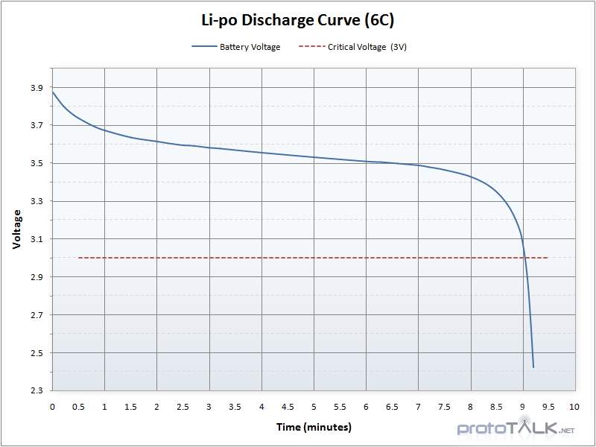

 |  |  | La batería de níquel cadmio es pesada y grande para el dispositivo por lo que se descarta la opción de utilizarla en el diseño.

 |  |  | La batería de ion litio se descarta porque es una pila y es más complejo manejarla.

 |  |  | Por lo tanto, por descarte, se ha escogido la batería de tecnología de polímero de litio:

 |  |  | Además es la tecnología que mejor uso hace de su capacidad, ya que observando las curvas de funcionamiento,
 |  |  | da un valor casi constante de tensión hasta que queda poco menos del 10% de su capacidad.

